Razón cobertura 100%
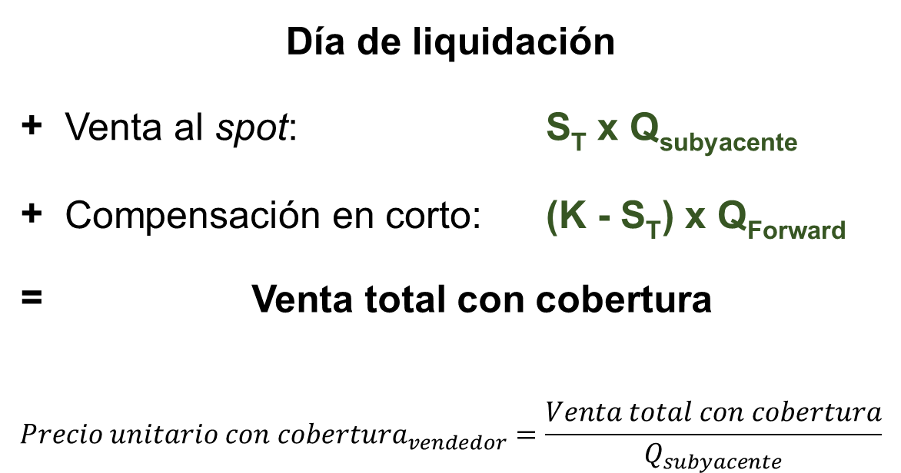
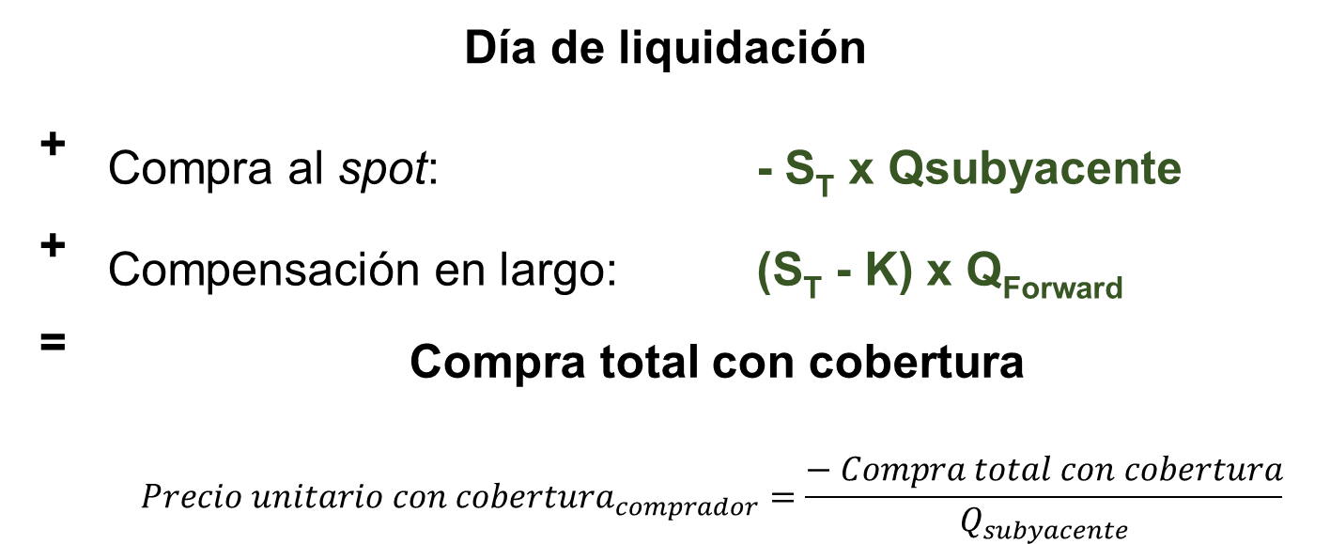
Exportador |  |  | Importador
Qsubyacente | 150,000 | USD | Qsubyacente | 150,000 | USD
Días para la venta | 185 |  | Días para la compra | 185
Razón cobertura | 100% |  | Razón cobertura | 100%

Forward |  |  | Forward
Activo subyacente | USD |  | Activo subyacente | USD
QForward | 150,000 | USD | QForward | 150,000 | USD
K | $ 3,450 | COP | K | $ 3,450 | COP
T | 185 | días | T | 185 | días
Posición para cobertura | Corto |  | Posición para cobertura | Largo

Al vencimiento T = 185 |  |  | Al vencimiento T = 185
ST | $ 3,300 | COP | ST | $ 3,300 | COP

Ventas al spot | $ 495,000,000 | COP | Compras al spot | -$ 495,000,000 | COP
Compensación corto | $ 22,500,000 | COP | Compensación largo | -$ 22,500,000 | COP
Venta total con cobertura | $ 517,500,000 | COP | Compra total con cobertura | -$ 517,500,000 | COP

Precio con cobertura | $ 3,450 | COP | Precio con cobertura | $ 3,450 | COP

